答え（30）
チャレンジシート こたえ

問 題
30） | ＴＥＬ受け簿へ入力ができる | →TEL受簿廃止中

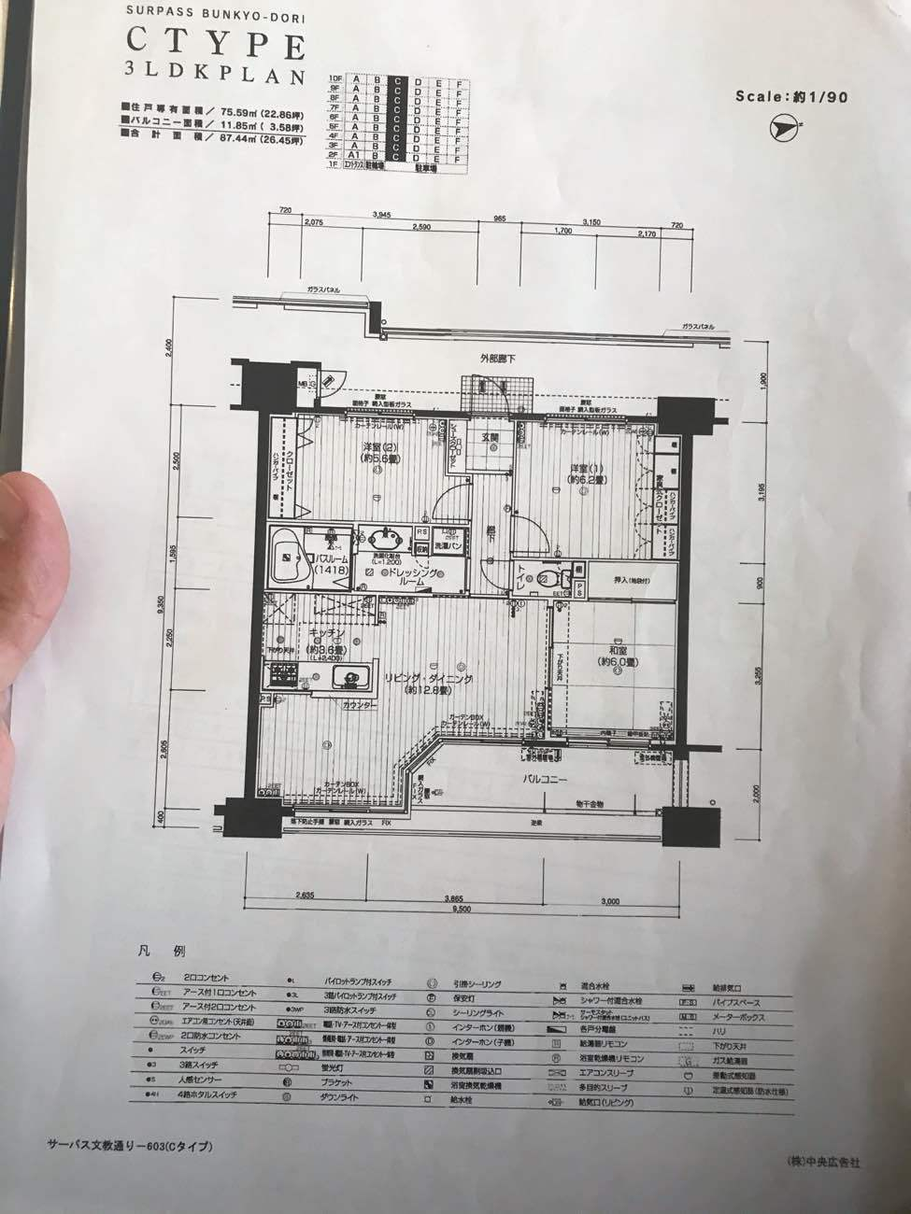
答え
30） | 電話問い合わせが入ったものは 必ず まずはカイクラへ記録すること
 | 取次対応だけの場合を除く
 | ■名前 住所 連絡先 お伺いする日など 備考も含め入力
 | カイクラの現場調査マスターに沿って入力する
 | ＯＢ様なども 問い合わせ等あったら入力
 | アフター連絡
 | クレーム
 | その他 電話に関することで 共有で残したほうがいい情報は
 | 必ずカイクラに記録する
 | 現場調査 アフター などはマスターを活用すること
 | 電話連絡未の場合は 必ずタグをつけて管理 連絡後タグをはずす

備考

株式会社中村工務店 ＥＳ★ＵＰ 委員会
 |  |  | 2016.3月改定
 |  |  | 2021.3月改定

答え（33）
チャレンジシート こたえ

問 題
33） | メールを送ることができる
 | （メールを送る方法はいくつかある）
 | 社内メール（急ぎでないもの） グループセッションを使う
 | 急ぎメールは 携帯メールへ Ｌｉｖeメールで送付する
 | 基本的にやりとりはアンドパッド チャットにて行う

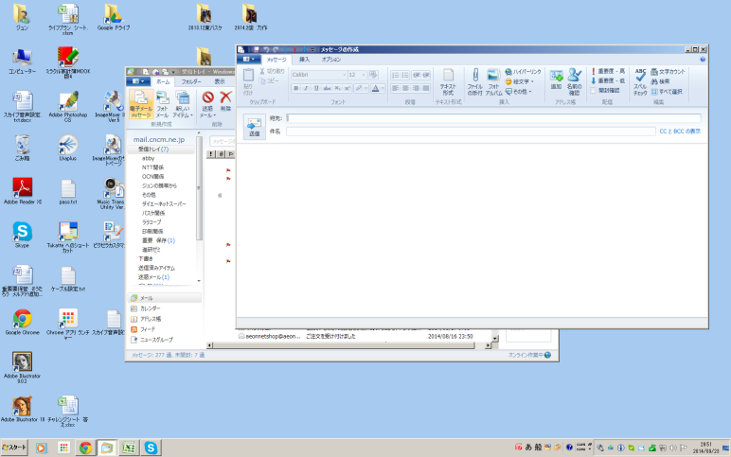
答え
33）

 | Windows Ｌｉｖｅメールを立ち上げる
 | 電子メールメッセージボタンを押し 新規に作成する
 | メールアドレスを入力して メール送信する

備考
 | 詳しい設定等については別紙参照

株式会社中村工務店 ＥＳ★ＵＰ 委員会
 |  | 2016.3月改定

答え（35）
チャレンジシート こたえ

問 題
35） | メール 署名を作成する

署名を追加するには
Windows Live メールを開きます。まず、[スタート] ボタン をクリックします。検索ボックスに「メール」と入力し、結果の一覧で [Windows Live メール] をクリックします。
左下隅で [メール] をクリックします。
左上隅にある [ファイル] メニューを開いて [オプション] をクリックし、[メール] をクリックします。
[オプション] ダイアログ ボックスが表示されます。
[署名] タブをクリックします。
[署名] の [新規作成] をクリックします。
[署名の編集] で、次のいずれかの操作を行います。
[テキスト] ボックスに、署名を入力します。
[ファイル]、[参照] の順にクリックし、署名が含まれているテキスト ファイルまたは HTML ファイルを選択して、[開く] をクリック
します。
[OK] をクリックします。
答え
35）

備考

株式会社中村工務店 ＥＳ★ＵＰ 委員会
 |  | 2016.3月改定

答え（36）
チャレンジシート こたえ

問 題
36） | ＰＣから携帯へメールをテキスト形式で送る

Windows メール / Windows Liveメールでは、メール送信の形式が初期設定で「HTML形式」に設定されていますが、「HTML形式」でメールを送信する場合、送信相手が使用している電子メールソフトや設定によっては、メールが読めないことがあります。
そのため、送信相手に「HTML形式」でメールを送信することを伝えていない場合は、「テキスト形式」に設定してメールを送信すると安心です。メール送信の形式を「テキスト形式」に変更する手順は次のとおりです。
答え
36）

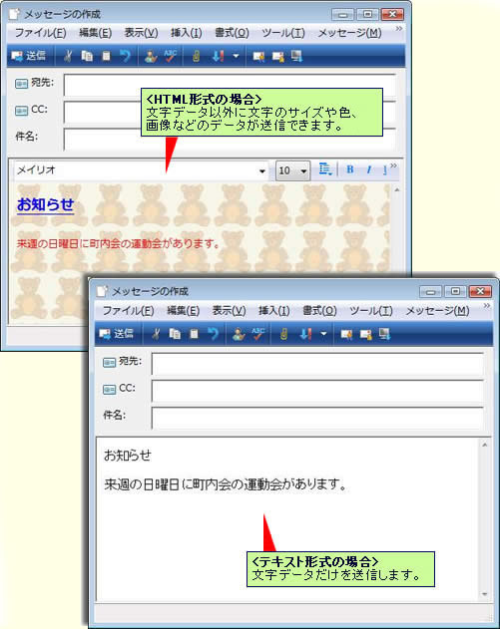

備考

株式会社中村工務店 ＥＳ★ＵＰ 委員会
 |  | 2016.3月改定

答え（37）
チャレンジシート こたえ

問 題
37） | メールで添付ファイルを送信できる

別紙参照
※Ｌｉｖｅメールで写真 ファイル等送付する場合 参照に
写真を添付する場合は、特に添付するファイルサイズが
大きすぎないかどうかも合わせて確認すること
フォルダは添付できないので フォルダごと添付する場合は、
圧縮ファイルを別途使用して送ること
または数件に分けてメールを送付する。
答え
37）

備考

株式会社中村工務店 ＥＳ★ＵＰ 委員会
 |  | 2016.3月改定

答え（38）
チャレンジシート こたえ

問 題
38） | 見積システム
 | 顧客の個人情報を見つけることができる

見積システムを起動
↓
検索のところへ 顧客氏名または電話番号を入力
↓
検索ボタンを押す
↓
顧客情報を見つけることができる
登録してある情報は顧客種別で判断する
管理客・・・イベント 電話 その他反響があったお客様（追客中など）
ＯＢ・・・１度でも弊社で工事をしたことがあるお客様
拒否・・・ＤＭを送付していないお客様（管理客・ＯＢ含む）
不動産・・・不動産での問い合わせお客様
法人・・・会社と取引がある会社等2016.3月改定
契約中・・・現在契約中（工事代金が入った時点でOBになります）
パートナー店・・・協力金契約書を交わしている協力業者
答え
38）

備考

 | ※工事を依頼されていて、未入金のものは
 | 「契約中」となっている。
 | 入金確認後 ＯＢまたは拒否（ＯＢ） 年２回（ＯＢ）などに変更する

株式会社中村工務店 ＥＳ★ＵＰ 委員会
 |  | 2018.3月改定

答え（37）×
チャレンジシート こたえ

問 題
37） | 見積システム
 | 顧客の見積を確認できる

見積システムを起動
↓
検索のところへ 顧客氏名または電話番号を入力
↓
検索ボタンを押す
↓
顧客情報が絞られる
↓
顧客情報下部に 見積情報が掲載
（作成していない場合は ここは空欄）
↓
鉛筆マークを押すと 見積の詳細を確認することができる
答え
37）

備考
 | 詳細については 営業担当より 教えてもらうようにすること

株式会社中村工務店 ＥＳ★ＵＰ 委員会
 |  | 2016.3月改定

答え（38）×
チャレンジシート こたえ

問 題
38） | 見積システム
 | 顧客のランク付けがわかる

見積システムを起動
↓
検索のところへ 顧客氏名または電話番号を入力
↓
検索ボタンを押す
↓
顧客情報が絞られる
↓
顧客情報のランクの覧を確認
それぞれのお客様のランクが付いている
過去に工事をしたことのあるお客様を
ＳＳ Ｓ Ａ Ｂ Ｃ ・・・ にランク分けしてある
答え
38）

備考
 | 引き合いのランクとは違うので 間違えないように
 | 工事終了後に 顧客ランクを事務へ伝えると 変更できる
 | 請求書発行時にランクを書いて請求を出すこと（専用の用紙あります）

株式会社中村工務店 ＥＳ★ＵＰ 委員会
 |  | 20186.3月改定

答え（39）
チャレンジシート こたえ

問 題
39） | 見積システム
 | 顧客の履歴を理解できる

見積システムを起動
↓
検索のところへ 顧客氏名または電話番号を入力
↓
検索ボタンを押す
↓
顧客情報が絞られる
↓
履歴情報は 右上部に表示
それぞれ、いつ（日付）どのような経路で 問い合わせがあったか、イベント来場・来店・チラシ等 反響元、その際の担当者等記入あり
反響ごとに履歴を更新している
答え
39）

備考
 | ＯＢ反響に関しては 特に 営業担当者へ直接の場合があるので
 | 必ず事務へ報告してください
 | 見積システムへ情報を追加入力します

株式会社中村工務店 ＥＳ★ＵＰ 委員会
 |  | 2018.3月改定

答え（40）×
チャレンジシート こたえ

問 題
40） | 見積システム
 | 顧客の契約情報がわかる

見積システムを起動
↓
検索のところへ 顧客氏名または電話番号を入力
↓
検索ボタンを押す
↓
顧客情報が絞られる
↓
契約情報は一番 下部に表示
何度も工事契約をしている方は それぞれ 日付別に工事契約情報が表示ある
受注日ベースでの日付入力になるので 工事着工時期とは異なる
契約した際の担当者も契約情報から見ることができる
またどの見積から契約しているか、契約情報から見積内容に紐付けしてあるので確認することができる
答え
40）

備考

株式会社中村工務店 ＥＳ★ＵＰ 委員会
 |  | 2016.3月改定

答え（40）
チャレンジシート こたえ

問 題
40） | 見積システム
 | アフター届が出せる

 | ※営業は直接アンドパッドへ入力する為不要
 | 工務の方が対応する際は出すこと

見積システムを起動
↓
検索のところへ 顧客氏名または電話番号を入力
↓
検索ボタンを押す
↓
顧客情報が絞られる
↓
右情報 印刷ボタンを押す
↓
アフター届のボタンを押す
↓
ＰＤＦでアフター届が立ち上がる
↓
プリントし、空欄の部分を明記し、社長 事務へ 回覧する
答え
40）

備考
 | ※次ページ詳細参照

株式会社中村工務店 ＥＳ★ＵＰ 委員会
 |  | 2018.3月改定

答え（41)
チャレンジシート こたえ

問 題
41） | アフター届 追記

※アフター発生した際は【アフター】で案件おこし内容等を明記する
※アフター工事の流れについては 別途確認する
※原価のかかるもの かからないもの 分けて管理している
※アフターをメーカーへ依頼したものもメーカーからの報告書をもらい、アンドパッド資料にて保存する
※アフターから発生した案件でも 保証対象が切れているものはお客様へ請求を速やかに出すこと
アンドパッド
・案件名 → 【アフター】〇〇邸 〇〇町 内容
・引き合いはアフター
・担当者に、担当する人・工事を担当した営業、工務（施工管理で招待）
答え
41）

備考

株式会社中村工務店 ＥＳ★ＵＰ 委員会
 |  | 2016.3月改定

答え（42）
チャレンジシート こたえ |  | 停止中

問 題
42） | 見積システム
 | 「次に活かすための報告書」を出せる

見積システムを起動
↓
検索のところへ 顧客氏名または電話番号を入力
↓
検索ボタンを押す
↓
顧客情報が絞られる
↓
見積情報の鉛筆マークを押す
↓
右上部 「失注」ボタンを押す
↓
ＰＤＦで「次に活かすための報告書」が出る
↓
ドキュワークスの「◆次にいかすための報告書」のフォルダへ入れる
答え
42）

備考
 | ※受注後の失注の場合は、口頭での報告も必要
 | 必ず 理由を添える
 | ※失注した理由は必ず 明記すること
 | ※ほかの人が出した報告書も随時確認し、確認後は自分のデジタル
 | 印鑑を押すこと

株式会社中村工務店 ＥＳ★ＵＰ 委員会
 |  | 2018.3月改定

答え（43）
チャレンジシート こたえ

問 題
43） | グループウエア
 | スケジュールを入力することができる

グループウエアを起動する
↓
パスワードを入力する
↓
スケジュールボタンを押す
↓
日付の下のアイコンをクリック
↓
右記の必要事項を
入力する
時間も 開始時間 終了
時間を合わせて入力する
答え
43）

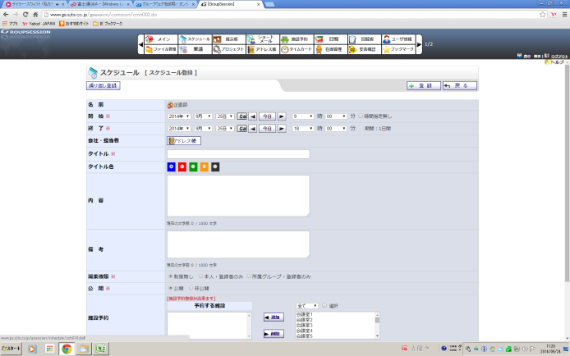

備考
 | 部門ごとに大きくグループ分けしてある
 | スケジュールは日報としても使用するので 邸名などまた営業内容
 | 仕事内容も合わせて入力すると誰がみてもわかるので
 | 入力すること
 | ※公休 有給 出張などは まとめて事務が入力しているので確認する
 | ※全体の会議などもスケジュールに入力あり。
株式会社中村工務店 ＥＳ★ＵＰ 委員会
 |  | 2016.3月改定

答え（44）
チャレンジシート こたえ

問 題
44） | グループウエア
 | 施設予約ができる

施設予約のボタンをクリック
↓
グループの覧から
テーブルを選ぶ（①～③テーブルまである）
↓
利用したい施設
の日付下の
アイコンをクリック
開始時間
終了時間
内容を明記する
答え
44）

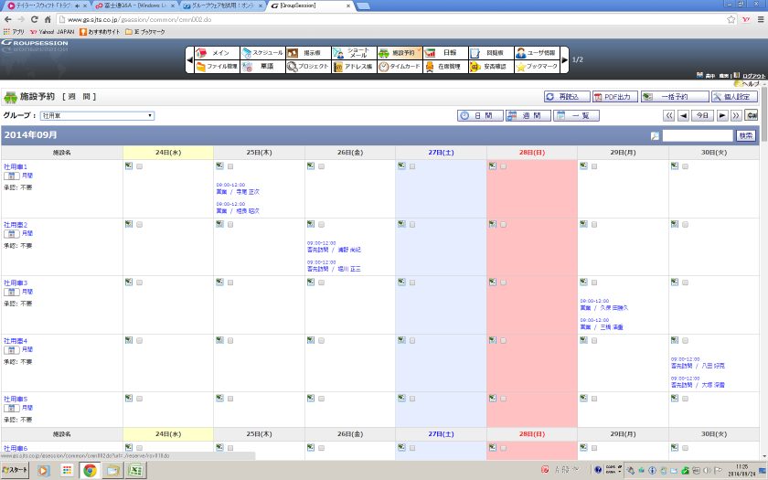

備考

 | 来客予定等はテーブル指定すること

株式会社中村工務店 ＥＳ★ＵＰ 委員会
 |  | 2016.3月改定

答え（45）
チャレンジシート こたえ

問 題
45） | 回覧をしたいとき

◆ANDPADの回覧の場合
ANDPADすまいる全員集合
チャットを活用する
↓
該当者にOKをおしてほしい場合は
OKボタンをつけて送信する
◆文書での回覧の場合
回覧チェックシートを添付し
回覧のラスト受取者名（発信者など）の覧へ
「ラスト」と記入し 回覧すること
希望回覧締め切り日がある場合は 合わせて記入すること
答え
45）

備考

株式会社中村工務店 ＥＳ★ＵＰ 委員会
 |  | 2016.3月改定
 |  | 2020.3月改定

答え（46）
チャレンジシート こたえ

問 題
46） | グループウエア
 | 各部署の予定を見ることができる

スケジュールのボタンをクリック
↓
グループを指定する
↓
グループごと
人別に予定を
確認することが
できる
答え
46）

備考
 | 予定が入った場合は極力 グループウエアのスケジュールに入力を
 | しておく

株式会社中村工務店 ＥＳ★ＵＰ 委員会
 |  | 2016.3月改定

答え（47）
チャレンジシート こたえ

問 題
47） | ＨＰ ブログについて
 | 会社のブログに投稿することができる

会社のブログは２つにわかれている
自分が所属する ブログはどちらになるかを確認すること（事務まで）
アクセス
http://www.smile-reform.com/mt
からログイン
※ 詳細は別紙参照
答え
47）

備考
 | ブログは当番制になっており、自分の当番の日には必ず
 | 同日内に投稿すること
 | 期日を過ぎた場合でも 日付けを変更し 次の日には必ず
 | 投稿すること！（これは仕事です）

株式会社中村工務店 ＥＳ★ＵＰ 委員会
 |  | 2016.3月改定
 |  | 2017.3月改定

答え（48）
チャレンジシート こたえ

問 題
48） | ＨＰ ブログについて
 | 会社のＨＰについてサイトのアドレスがわかる

会社のＨＰは３つにわかれている
オリジナル リフォームサイト
http://www.smile-reform.com/
外壁専門サイト
http://www.smile-gaiheki.com/
不動産専門サイト
http://www.nagasaki-fudousan.com/
スマイエ
https://smie.info/
答え
48）

備考
 | 上記 ４サイト以外に求人等がある場合は、マイナビ はたらいくなど
 | 都度 総務部より連絡が入ります

株式会社中村工務店 ＥＳ★ＵＰ 委員会
 |  | 2016.3月改定
 |  | 2017.3月改定
 |  | 2018.3月改定
 |  | 2020.3月改定

答え（49）
チャレンジシート こたえ

問 題
49） | 自分のデータファイルを保存する場所がわかる

各個人のファイルデータは =ｆｉｌｅｂｏｘ1=個人フォルダに入れること
個人フォルダの中については個々人で管理すること
※お客様情報は別途 「お客様フォルダ」へ保存すること
答え
49）

備考

株式会社中村工務店 ＥＳ★ＵＰ 委員会
 |  | 2016.3月改定

答え（50）
チャレンジシート こたえ

問 題
50） | 顧客フォルダの場所がわかる。
 | また 顧客フォルダの管理の仕方がわかる

顧客フォルダ（お客様フォルダ）はｆｉｌｅｂｏｘ1にある
顧客フォルダの中に作るフォルダにはルールがある。
↓
ANDPADのお客様ごとの資料を活用し
ｆｉｌｅｂｏｘ1のお客様フォルダは使用しない
ANDPAD引合粗利の 資料フォルダは 社内メンバーしか見れない資料フォルダになります
ANDPAD施工管理の中の 資料フォルダは メンバー登録されている
社外メンバーも見れる分になっています
文書管理にはご注意ください
答え
50）

備考

株式会社中村工務店 ＥＳ★ＵＰ 委員会
 |  | 2016.3月改定
 |  | 2018.3月改定
 |  | 2020.3月改定

答え（51）
チャレンジシート こたえ

問 題
51） | 写真の取り込み方がわかる

デジタルカメラで撮影した画像データをパソコンへ取り込む方法は
２通り
①デジタルカメラのＰＣ用ケーブルを用いて ＰＣへつなぎ取り込む
②デジタルカメラの中の記録カード（ＳＤカードなど）を取り出し、カードリーダーをつかって データをＰＣへ取り込む。
答え
51）

備考
 | ※ＰＣへ取り込む画像も お客様フォルダへそれぞれ保存するようにする。
 | また、画像を取り込む場合の画素数は大きくならないように気をつける。
 | 大きすぎる設定で撮影した画像は 圧縮ファイルを使って 小さくしたもの
 | （Ａ４サイズで出せる程度）で保存すること。
 | また 不要な画像は保存しない。

株式会社中村工務店 ＥＳ★ＵＰ 委員会
 |  | 2016.3月改定

答え（52）
チャレンジシート こたえ

問 題
52） | デジカメの解像度を適切に調整できる

 | 解像度によって異なりますが、Ａ４できれいにプリントするためのピクセル数は以下の通り 72dpiの場合 842px X 595px 150dpiの場合 1754px X1240px 300dpiの場合 3508px X 2480pxです。 http://www.grapac.co.jp/bureau/dc_tips/tips_dpi.html

会社より配布された機種ごとに設定となる。
取り扱い説明書をもとに 設定を変更すること。
ペイントを使用して画像のサイズを変更するには
[ペイント] を開くには、[スタート] ボタン 、[すべてのプログラム]、[アクセサリ]、[ペイント] の順にクリックします。
[ペイント] ボタン をクリックして [開く] をクリックし、サイズを変更する画像をクリックして [開く] をクリックします。
[ホーム] タブで、[イメージ] グループ内の [サイズ変更] をクリックします。
[サイズ変更と傾斜] ダイアログ ボックスの [縦横比を維持する] チェック ボックスをオンにし、サイズ変更された画像が元の画像と同じ縦横比を維持できるようにします。
[縦横比を維持する] チェック ボックスがオンの場合は、水平方向の値 (幅) または垂直方向の値 (高さ) の入力のみ必要です。[サイズ変更] 領域の他のボックスは自動的に更新されます。
[サイズ変更] 領域で次のいずれかの操作を行い、[OK] をクリックします。特定の割合で画像のサイズを変更するには、[パーセント] をクリックしてから、[水平方向] ボックスに幅を縮小する割合か、[垂直方向] ボックスに高さを縮小する割合を入力します。画像を特定のサイズに変更するには、[ピクセル] をクリックしてから、[水平方向] ボックスに新しい幅、または [垂直方向] ボックスに新しい高さを入力します。
[ペイント] ボタン をクリックし、[名前を付けて保存] をポイントし、サイズ変更した画像を保存するファイル形式をクリックします。
[ファイル名] ボックスに新しいファイル名を入力し、[保存] をクリックします。
答え
52）

備考

株式会社中村工務店 ＥＳ★ＵＰ 委員会
 |  | 2016.3月改定

答え（53）
チャレンジシート こたえ

問 題
53） | 業者見積の保存の仕方がわかる

業者からの見積は基本的にはファックスで受信
受信したファイルには 「○○邸 ○○町 業者名」のルールで事務がデータ名を変更し、各担当者のドキュワークスへ
各担当者はそのデータを使用し、発注金額を取り決めする
業者からの見積は お客様ごとに分けられたフォルダへ名前を変更せず
そのまま ドラッグしてバインダーへ保存すること。
↓
ANDPADでの受発注が進む場合は
別途確認すること※
答え
53）

備考
 | 発注書は必ず 使用した当月内までには 発注稟議をとりバインダーへ
 | 入れること
 | 着工前に 着工稟議を取る際には ある程度 発注稟議を
 | とり バインダーへ入れておくこと

株式会社中村工務店 ＥＳ★ＵＰ 委員会
 |  | 2016.3月改定
 |  | ※2020.3月追記

答え（54）
チャレンジシート こたえ

問 題
54） | 契約シートが作成できる

業者からの見積をもとに実行予算を入れたもので 契約シートを作成する
エクセルに数値を記入し作成したものは ドキュワークスデータへ書き出し、
顧客契約バインダーへ入れておくこと。
答え
54）

備考

株式会社中村工務店 ＥＳ★ＵＰ 委員会
 |  | 2016.3月改定

答え（55）
チャレンジシート こたえ

問 題
55） | ドキュワークス
 | 自分のフォルダの場所がわかる

ドキュワークスのアイコンをクリック
↓
ドキュワークスが立ちあがる
ファックス受信フォルダから紐付けて
それぞれ スタッフごとにフォルダを分けています。
フォルダ内にはバインダー ファイルなど自分で使いやすいように
使用してＯＫです。
答え
55）

備考

株式会社中村工務店 ＥＳ★ＵＰ 委員会
 |  | 2016.3月改定

答え（56）
チャレンジシート こたえ

問 題
56） | ドキュワークス
 | ドキュファイルの使用方法について
■閲覧ができる
■ドキュファイルを束ねることができる
■ドキュファイルをばらすことができる
■バインダーを作成できる
■バインダーへ文書ファイルを入れることができる
■ドキュファイルに付せんがはれる
■ドキュファイルにデジタル印を押すことができる

ドキュワークスの使用方法の詳細については
別途 ドキュワークス取り扱い説明書を参照すること
または 下記アドレスより 内容を確認すること
http://www.fujixerox.co.jp/support/howto/dw/#tech1_1
答え
56）

備考
 | 富士ゼロックスが開発した ソフトでドキュワークスを採用している

 | 現在のバージョンは８です。
 | 追加された機能は各自確認してください

株式会社中村工務店 ＥＳ★ＵＰ 委員会
 |  | 2016.3月改定

答え（57)
チャレンジシート こたえ

問 題
57） | ドキュワークス
 | 着工する際には、着工稟議をドキュワークス状であげることができる

ドキュワークスの「=33.着工稟議ＢＯＸ」に、 物件バインダーごと入れる
↓
その後は工事着工ＯＫまたは工事着工ＮＧＢＯＸのいずれかに入る
着工稟議をあげる際には、下記書類をそろえて入れること
■工事発注依頼書
■その、受注金額分の見積書
■実行予算書
■各業者への発注書
■着工稟議シート（工事あいさつ日なども確定しておくこと）
答え
57）

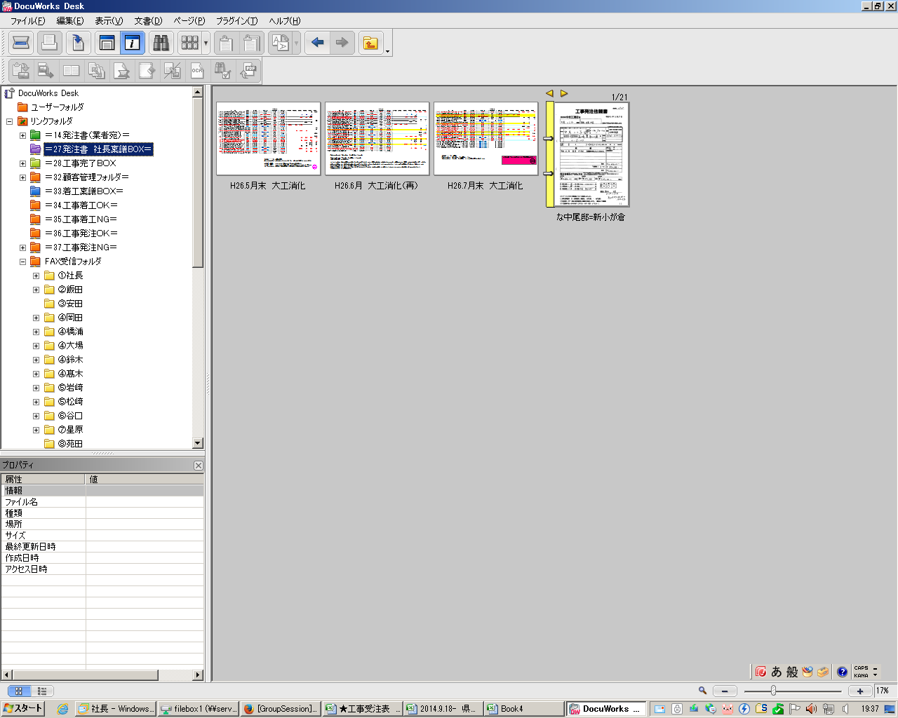

備考
 | 着工稟議ＯＫに
 | ならないと工事着工は
 | 不可です
 | ※４営業日前

株式会社中村工務店 ＥＳ★ＵＰ 委員会
 |  | 2016.3月改定
 |  |  | 2019.3月改定

答え（58）
チャレンジシート こたえ

問 題
58） | ドキュワークス
 | ファックスをドキュワークスからダイレクトに送ることができる

ドキュワークスのファイルを開く
↓
印刷をクリック
↓
プリンターのダイアログ
が立ち上がる
↓
リストより4470（ＦＡＸ）
を選ぶ
↓
宛先表より送付先を選ぶ
↓
送信先に入ったのを確認して
ファックスＯＫボタンをクリック
答え
58）

備考
 | ※詳細は別紙参照
 | ※送り間違いを防ぐために必ず 再確認をして送付すること

株式会社中村工務店 ＥＳ★ＵＰ 委員会
 |  | 2016.3月改定

答え（59）
チャレンジシート こたえ

問 題
59） | ドキュワークス
 | 発注書のファックスの仕方がわかる

ドキュワークスのファイルを開く
↓
社長稟議の付せん、粗利の入った付せん、その他コメントなど
不要なものは外す
↓
プリントせず 業者へダイレクトでファックスを送る（※別紙ファックス送付方法を確認する）
※必ず、印刷を押してダイアログが立ち上がったら、「現在のページ」を選択すること。失敗するとすべての書類が業者あてにファックスが行くことになるので 必ず チェック確認すること
↓
ファックスを送ったあとは、元の状態に（ｃｔｒｌ+Ｚ）で戻し、ファックススタンプを押し（ドキュワークス上で） その横に 送った人の日付印を押すこと。
答え
59）

備考
 | 粗利などがはいったままファックスはしないこと
 | 業者様と打ち合わせ後に 確認の意味でファックスすること
 | 取り決めていないもの、社長承認の下りていないものは ファックス禁止
 | 基本的には 工事前に工事金額について発注を行い
 | 工事に取り掛かること

株式会社中村工務店 ＥＳ★ＵＰ 委員会
 |  | 2016.3月改定

答え（60）
チャレンジシート こたえ

問 題
60） | ドキュワークス
 | 西川木材への発注書の取り扱いについて

西川木材のみ 工事金額、発注金額が決まった場合
発注書をファックスで「プレカット工場」宛にファックスすること
答え
60）

備考

株式会社中村工務店 ＥＳ★ＵＰ 委員会
 |  | 2016.3月改定

答え（61）
チャレンジシート こたえ

問 題
61） | プリンター（複合機）を利用できる

■データの印刷
■２ＵＰの仕方
■両面印刷の使い方
■４ＵＰ／８ＵＰについて 使用できる
■カラー印刷とモノクロ印刷を使い分けることができる
■写真をＡ３に必要枚数入れて印刷することができる
■手さし印刷ができる

別紙 プリンターの取り扱い説明に１度目を通すこと
（必要な情報だけでもＯＫ）
会社のプリンターは複合機です
プリンター コピー スキャン ファックス送受信などできます
またカウント方式で料金が発生します。
お客様への提案書 見積書など以外は極力 裏紙の使用や、
集約など各自がこころがけましょう。
不明な点があれば 総務に確認。
答え
61）

備考
 | ※裏紙の置き場所や 置く方向は決まっています。
 | 方向等にも十分確認し 使用すること

株式会社中村工務店 ＥＳ★ＵＰ 委員会
 |  | 2016.3月改定

答え（62）
チャレンジシート こたえ

問 題
62） | プリンターを使って
 | 工事保証書が作成できる

工事が終了したら 請求書を出すタイミングで工事保証書を
営業サポートが作成します
内容の打ち合わせをサポートとし
1部 お客様用を プリントアウトします
データは ANDPADの資料フォルダへいれて
作業完了となります
答え
62）

備考
 | ※工事保証書は ホッチキスで閉じ、捺印したものをお客様に１部
 | 会社控えはデータとします（ANDPADの資料フォルダへ）
 | ※工事の引き渡し日よりそれぞれ保証期間は異なるので 不慣れなうちは
 | 上役に内容の確認をしてもらうこと
 | ※ホッチキスの位置は 上部6ｃｍ程度の場所 下部より６ｃｍ程度を
 | きれいに閉じること（３つ折にして出すため 位置には注意）
株式会社中村工務店 ＥＳ★ＵＰ 委員会
 |  | 2016.3月改定
 |  | 2017.3月改定
 |  | 2018.3月改定
 |  | 2020.3月改定

答え（63）
チャレンジシート こたえ

問 題
63） | ターンテーブルの使い方

別紙参照
答え
63）

備考

株式会社中村工務店 ＥＳ★ＵＰ 委員会
 |  | 2017.3月改定

答え（64)
チャレンジシート こたえ

問 題
64） | 本店 消灯の仕方

別紙参照
答え
64）

備考

株式会社中村工務店 ＥＳ★ＵＰ 委員会
 |  | 2017.3月改定

